TBC-Histo CA PAYS ANNEE
Chiffre d'affaires par Pays et par Année

Chiffre d'affaires | Année
 | 2001 | 2002 | 2003 | Somme :
Pays
Allemagne | 346,439.40 € | 661,249.80 € | 580,968.70 € | 1,588,657.90 €
Belgique | 630,820.20 € | 1,215,158.00 € | 760,197.80 € | 2,606,176.00 €
Espagne | 1,482,037.50 € | 2,782,679.50 € | 2,020,006.00 € | 6,284,723.00 €
France | 609,262.30 € | 1,150,658.80 € | 733,763.20 € | 2,493,684.30 €
Grande-Bretagne | 162,206.00 € | 157,718.70 € | 625,480.80 € | 945,405.50 €
Italie | 1,973,703.10 € | 3,732,888.60 € | 3,138,958.80 € | 8,845,550.50 €
Monaco | 1,480,676.10 € | 2,763,503.10 € | 2,405,270.40 € | 6,649,449.60 €
Pays-Bas | 384,093.70 € | 768,389.50 € | 567,138.70 € | 1,719,621.90 €
Somme : | 7,069,238.30 € | 13,232,246.00 € | 10,831,784.40 € | 31,133,268.70 €

QT Vente par PAYS
Quantité d'article vendue par Pays

 | Total
Allemagne | 9701
Belgique | 16799
Espagne | 39550
France | 15072
Grande-Bretagne | 5834
Italie | 55274
Monaco | 41266
Pays-Bas | 10940
 | Pays | Quantité vendue
 | Allemagne | 9701
 | Belgique | 16799
 | Espagne | 39550
 | France | 15072
 | Grande-Bretagne | 5834
 | Italie | 55274
 | Monaco | 41266
 | Pays-Bas | 10940
 | Somme : | 194436

Tableau de Bord
Tableau de bord

YR / QT | CA | MARGIN | % MARGIN
2001 | 2,884,326.00 € | 1304572 | 45.23%
1 | 962,947.80 € | 415185 | 43.12%
2 | 615,883.80 € | 285288 | 46.32%
3 | 586,409.30 € | 232016 | 39.57%
4 | 719,085.10 € | 372083 | 51.74%
2002 | 5,306,215.00 € | 2063398 | 38.89%
1 | 1,264,501.10 € | 470689 | 37.22%
2 | 1,047,463.70 € | 407883 | 38.94%
3 | 1,279,941.20 € | 450581 | 35.20%
4 | 1,714,309.00 € | 734245 | 42.83%
2003 | 4,139,447.80 € | 1487480 | 35.93%
1 | 1,181,878.40 € | 422513 | 35.75%
2 | 889,529.40 € | 357422 | 40.18%
3 | 1,245,588.80 € | 414220 | 33.25%
4 | 822,451.20 € | 293325 | 35.66%
Total général | 12,329,988.80 € | 4855450 | 39.38%

QT Vente par PAYS (PV)
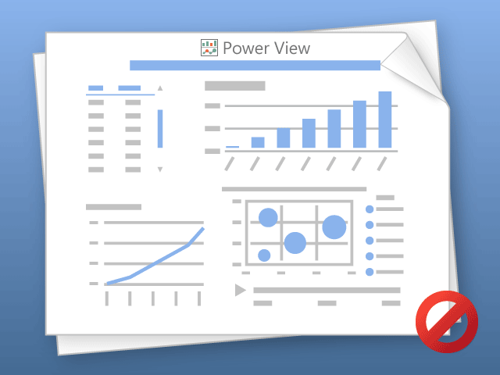

Power View ne peut imprimer qu'une feuille à la fois.
Passez à la feuille désirée et réessayez.

